Hoja1
2023-08-25 14:36:24

LA PAZ 28 - HAEDO 4460-2005
BUENOS AIRES luquearti@gmail.com
____________________________________________________________________________________
"PRODUCTOS de CAUCHO"
"CONEXION p/ Inodoro "
"ESQUEL FUELLE"
REFORZADO

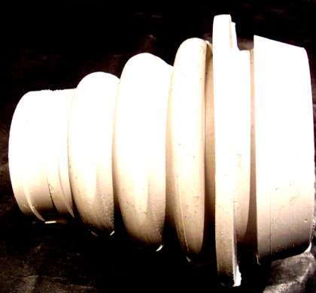

COD. | DESCRIPCION | PRECIO
CEF-020 | Conexion ESQUEL FUELLE Reforzada | $ 157.20
CEF-021 | Conexion ESQUEL FUELLE Extra Larga Reforzada | $ 181.30

N

